表紙
容量市場システムマニュアル
容量停止計画管理
別冊
第2版

001
＜容量停止計画の照会＞

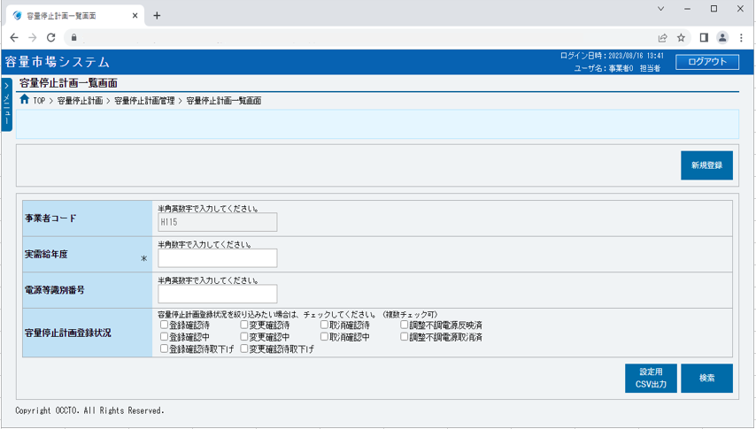
■容量停止計画一覧画面（容量停止計画の照会） | ■容量停止計画一覧画面_項目説明（容量停止計画の照会）
 |  | 項目No | 項目名 | 必須／ 任意 | 桁数 | 入力方法 | 表示・入力内容

 |  | 新規登録

 |  | ① | 新規登録 | － | － | ボタン押下 | 容量停止計画を新規登録する場合、クリックしてください。

 |  | 検索条件
①
 |  | ② | 事業者コード | 任意 | － | 表示 | 検索対象の事業者コードが表示されます。

 |  | ③ | 実需給年度 | 必須 | 4 | 手入力 | 容量停止計画を照会する場合、検索対象の実需給年度を入力してください。
②
 |  | ④ | 電源等識別番号 | 任意 | 10 | 手入力 | 容量停止計画を照会する場合、検索対象の電源等識別番号を入力してください。
③
 |  | ⑤ | 容量停止計画登録状況 | 任意 | － | チェック ボックス | 容量停止計画を照会する場合、検索対象の容量停止計画登録状況にチェックを入れてください。
④
 |  | ⑥ | 設定用CSV出力 | － | － | ボタン押下 | 容量停止計画設定CSVをダウンロードする場合、クリックしてください。
⑤
⑥
⑦
 |  | ⑦ | 検索 | － | － | ボタン押下 | 容量停止計画を照会する場合、クリックしてください。

 |  | 容量停止計画一覧（容量停止計画の検索結果）

 |  | ⑧ | データ件数（上部） | － | － | 表示 | 検索結果・表示内容に応じて現在表示中のデータ件数（n-m件目）、データ全件数を表示します。

 |  | ⑨ | ページ遷移（上部） | － | － | リンク | 検索結果・表示内容に応じてページ遷移のリンクを表示します。 ページを遷移する場合、クリックしてください。
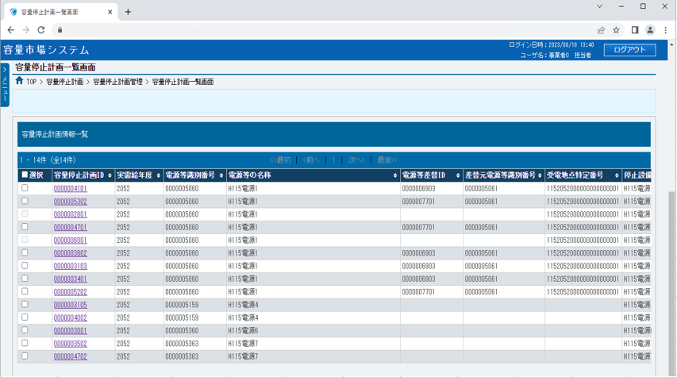
 |  | ⑩ | 全選択 | － | － | チェック ボックス | 容量停止計画の検索結果を全選択する場合、チェックを入れてください。

 |  | ⑪ | 選択 | － | － | チェック ボックス | 容量停止計画の検索結果を個別選択する場合、チェックを入れてください。

 |  | ⑫ | 容量停止計画ID | － | － | リンク | 検索条件に該当した容量停止計画IDが表示されます。 容量停止計画情報の詳細を確認する場合、クリックしてください。

 |  | ⑬ | 実需給年度 | － | － | 表示 | 検索条件に該当した実需給年度が表示されます。
⑧
⑨
⑩
⑫
⑬
⑭
⑮
⑯
⑰
⑱
 |  | ⑭ | 電源等識別番号 | － | － | 表示 | 検索条件に該当した電源等識別番号が表示されます。
⑪
 |  | ⑮ | 電源等の名称 | － | － | 表示 | 検索条件に該当した電源等の名称が表示されます。

 |  | ⑯ | 電源等差替ID | － | － | 表示 | 検索条件に該当した電源等差替IDが表示されます。

 |  | ⑰ | 差替元電源等識別番号 | － | － | 表示 | 検索条件に該当した差替元電源等識別番号が表示されます。

 |  | ⑱ | 受電地点特定番号 | － | － | 表示 | 検索条件に該当した受電地点特定番号が表示されます。

 |  | ⑲ | 停止設備（号機単位の名称） | － | － | 表示 | 検索条件に該当した停止設備（号機単位の名称）が表示されます。

 |  | ⑳ | 系統コード（号機単位） | － | － | 表示 | 検索条件に該当した系統コード（号機単位）が表示されます。

 |  | ㉑ | 作業開始日時 | － | － | 表示 | 検索条件に該当した作業開始日時が表示されます。
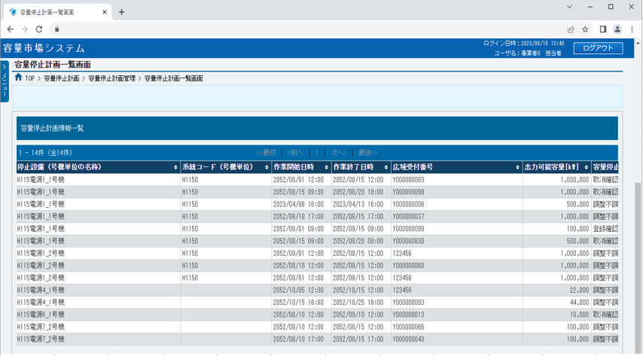
 |  | ㉒ | 作業終了日時 | － | － | 表示 | 検索条件に該当した作業終了日時が表示されます。

 |  | ㉓ | 広域受付番号 | － | － | 表示 | 検索条件に該当した広域受付番号が表示されます。

 |  | ㉔ | 出力可能容量 | － | － | 表示 | 検索条件に該当した出力可能容量が表示されます。

 |  | ㉕ | 容量停止計画登録状況 | － | － | 表示 | 検索条件に該当した容量停止計画登録状況が表示されます。

⑲
⑳
㉑
㉒
㉓
㉔
 |  | ㉖ | 登録日時 | － | － | 表示 | 検索条件に該当した登録日時が表示されます。

 |  | ㉗ | データ件数（下部） | － | － | 表示 | 容量停止計画の検索結果・表示内容に応じて現在表示中のデータ件数（n-m件目）、データ全件数を表示します。

 |  | ㉘ | ページ遷移（下部） | － | － | リンク | 容量停止計画の検索結果・表示内容に応じてページ遷移のリンクを表示します。 ページを遷移する場合、クリックしてください。

 |  | ㉙ | CSV出力 | － | － | ボタン押下 | CSV出力をする場合、クリックしてください。

 |  | ㉚ | 取下げ | － | － | ボタン押下 | 容量停止計画を取下げする場合、クリックしてください。

 |  | ㉛ | 取消 | － | － | ボタン押下 | 容量停止計画を削除する場合、クリックしてください。

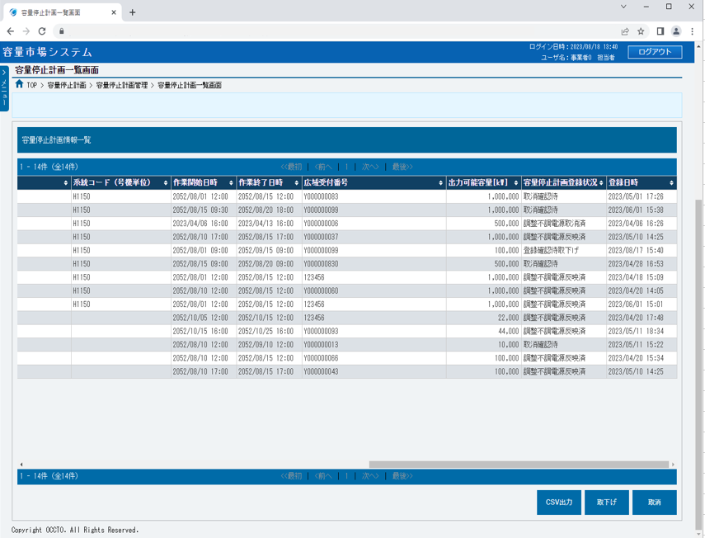

㉕
㉖

㉗
㉘
㉙
㉚
㉛

002
＜容量停止計画の登録＞

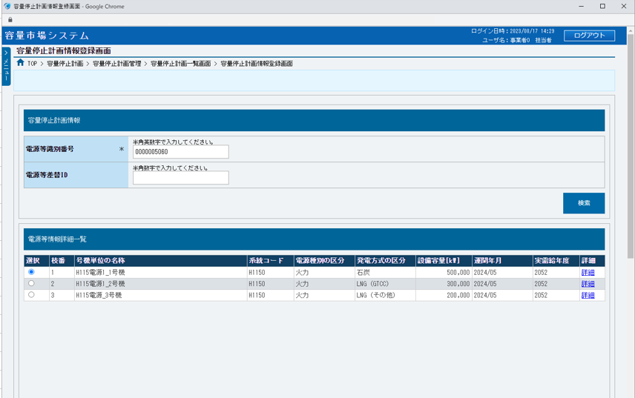
■容量停止計画情報登録画面（容量停止計画の登録） | ■容量停止計画情報登録画面_項目説明（容量停止計画の登録）
 |  | 項目No | 項目名 | 必須／ 任意 | 桁数 | 入力方法 | 表示・入力内容

 |  | 検索条件

 |  | ① | 電源等識別番号 | 必須 | 10 | 手入力 | 容量停止計画を登録する電源等情報の電源等識別番号を入力してください。

 |  | ② | 電源等差替ID | 任意 | 10 | 手入力 | 差替元提出事業者から容量停止計画を登録する場合、①電源等識別番号に紐づく電源等情報が差替先電源となる電源等差替IDを入力してください。

①
 |  | ③ | 検索 | － | － | ボタン押下 | 容量停止計画の対象とする電源等情報を照会する場合、クリックしてください。
②
③
 |  | 電源等情報詳細一覧

 |  | ④ | 選択 | － | － | ラジオボタン | 容量停止計画の対象とする電源等詳細情報枝番をチェックしてください。

④
⑤
⑥
⑦
⑧
⑨
⑩
⑪
⑫
⑬
 |  | ⑤ | 枝番 | － | － | 表示 | 検索条件に該当した電源等詳細情報枝番が表示されます。

 |  | ⑥ | 号機単位の名称 | － | － | 表示 | 検索条件に該当した号機単位の名称が表示されます。

 |  | ⑦ | 系統コード | － | － | 表示 | 検索条件に該当した系統コードが表示されます。

 |  | ⑧ | 電源種別の区分 | － | － | 表示 | 検索条件に該当した電源種別の区分が表示されます。

 |  | ⑨ | 発動方式の区分 | － | － | 表示 | 検索条件に該当した発動方式の区分が表示されます。

 |  | ⑩ | 設備容量[kW] | － | － | 表示 | 検索条件に該当した設備容量[kW]が表示されます。

 |  | ⑪ | 運開年月 | － | － | 表示 | 検索条件に該当した運開年月が表示されます。

 |  | ⑫ | 実需給年月 | － | － | 表示 | 検索条件に該当した実需給年月が表示されます。

 |  | ⑬ | 詳細 | － | － | リンク | 検索条件に該当した電源等情報の詳細を確認する場合、クリックしてください。

 |  | 容量停止計画情報

 |  | ⑭ | 提出元事業者コード | － | － | 表示 | 登録対象の提出元事業者コードが表示されます。

 |  | ⑮ | 作業開始年月日 | 必須 | 10 | 手入力 または 日付選択 | 登録対象の作業開始年月日を「yyyy/mm/dd」形式で入力、またはカレンダより選択してください。選択した日付を自動でセットします。 （入力例：「2020年4月1日」⇒「2020/04/01」）

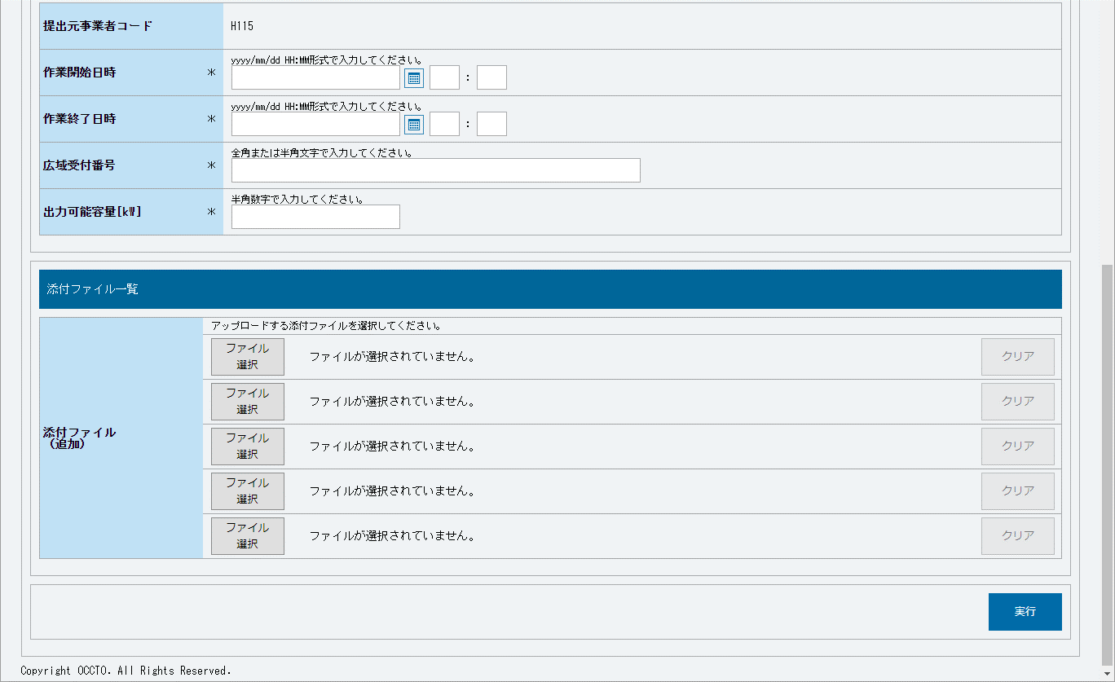
⑭
 |  | ⑯ | 作業開始時 | 必須 | 2 | 手入力 | 登録対象の作業終了時を入力してください。
⑮
⑯
⑰
⑱
⑲
⑳
 |  | ⑰ | 作業開始分 | 必須 | 2 | 手入力 | 登録対象の作業終了分を入力してください。

㉑
 |  | ⑱ | 作業終了年月日 | 必須 | 10 | 手入力 または 日付選択 | 登録対象の作業終了年月日を「yyyy/mm/dd」形式で入力、またはカレンダより選択してください。選択した日付を自動でセットします。 （入力例：「2020年4月1日」⇒「2020/04/01」）

㉒
 |  | ⑲ | 作業開始時 | 必須 | 2 | 手入力 | 登録対象の作業終了時を入力してください。

 |  | ⑳ | 作業開始分 | 必須 | 2 | 手入力 | 登録対象の作業終了分を入力してください。
㉓
㉔
㉕
 |  | ㉑ | 広域受付番号 | 必須 | 40 | 手入力 | 登録対象の広域受付番号を入力してください。

 |  | ㉒ | 出力可能容量[kW] | 必須 | 8 | 手入力 | 登録対象の出力可能容量[kW]を入力してください。

 |  | 添付ファイル一覧

 |  | ㉓ | ファイル選択 | － | － | ボタン押下 | 添付ファイルを追加する場合、クリックしてください。

㉖
 |  | ㉔ | 選択ファイル名 | － | － | 表示 | 選択したファイル名が表示されます。

 |  | ㉕ | クリア | － | － | ボタン押下 | 追加した添付ファイルの選択を取消する場合、クリックしてください。

 |  | ボタン

 |  | ㉖ | 実行 | － | － | ボタン押下 | 容量停止計画情報の登録をする場合、クリックしてください。

003
＜容量停止計画の変更＞

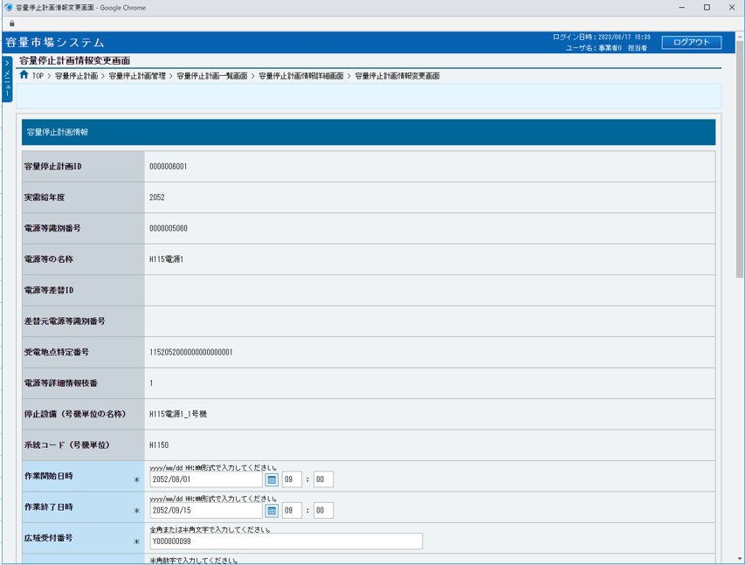
■容量停止計画情報変更画面（容量停止計画の変更） | ■容量停止計画情報変更画面_項目説明
 |  | 項目No | 項目名 | 必須／ 任意 | 桁数 | 入力方法 | 表示・入力内容

 |  | 容量停止計画情報

 |  | ① | 容量停止計画ID | － | － | 表示 | 変更対象の容量停止計画情報の容量停止計画IDが表示されます。

 |  | ② | 実需給年月 | － | － | 表示 | 変更対象の容量停止計画情報の実需給年度が表示されます。

①
 |  | ③ | 電源等識別番号 | － | － | 表示 | 変更対象の容量停止計画情報の電源等識別番号が表示されます。

②
 |  | ④ | 電源等の名称 | － | － | 表示 | 変更対象の容量停止計画情報の電源等の名称が表示されます。

③
 |  | ⑤ | 電源等差替ID | － | － | 表示 | 変更対象の容量停止計画情報の電源等差替IDが表示されます。
④
 |  | ⑥ | 差替元電源等識別番号 | － | － | 表示 | 変更対象の容量停止計画情報の差替元電源等識別番号が表示されます。
⑤
 |  | ⑦ | 受電地点特定番号 | － | － | 表示 | 変更対象の容量停止計画情報の受電地点特定番号が表示されます。
⑥
⑦
 |  | ⑧ | 電源等詳細情報枝番 | － | － | 表示 | 変更対象の容量停止計画情報の電源等詳細情報枝番が表示されます。

⑧
 |  | ⑨ | 停止設備（号機単位の名称） | － | － | 表示 | 変更対象の容量停止計画情報の停止設備（号機単位の名称）が表示されます。
⑨
 |  | ⑩ | 系統コード（号機単位） | － | － | 表示 | 変更対象の容量停止計画情報の系統コード（号機単位）が表示されます。
⑩
 |  | ⑪ | 作業開始年月日 | 必須 | 10 | 手入力 または 日付選択 | 変更対象の作業開始年月日が表示されます。 変更する場合、変更後の作業開始年月日を「yyyy/mm/dd」形式で入力、またはカレンダより選択してください。選択した日付を自動でセットします。 （入力例：「2020年4月1日」⇒「2020/04/01」）
⑪

⑫
⑬
 |  | ⑫ | 作業開始時 | 必須 | 2 | 手入力 | 変更対象の作業開始時が表示されます。 変更する場合、変更後の作業終了時を入力してください。

⑭
 |  | ⑬ | 作業開始分 | 必須 | 2 | 手入力 | 変更対象の作業開始分が表示されます。 変更する場合、変更後の作業終了分を入力してください。

⑮
 |  | ⑭ | 作業終了年月日 | 必須 | 10 | 手入力 または 日付選択 | 変更対象の作業終了年月日が表示されます。 変更する場合、変更後の作業終了年月日を「yyyy/mm/dd」形式で入力、またはカレンダより選択してください。選択した日付を自動でセットします。 （入力例：「2020年4月1日」⇒「2020/04/01」）
⑯

 |  | ⑮ | 作業開始時 | 必須 | 2 | 手入力 | 変更対象の作業開始時が表示されます。 変更する場合、変更後の作業終了時を入力してください。

 |  | ⑯ | 作業開始分 | 必須 | 2 | 手入力 | 変更対象の作業開始分が表示されます。 変更する場合、変更後の作業終了分を入力してください。

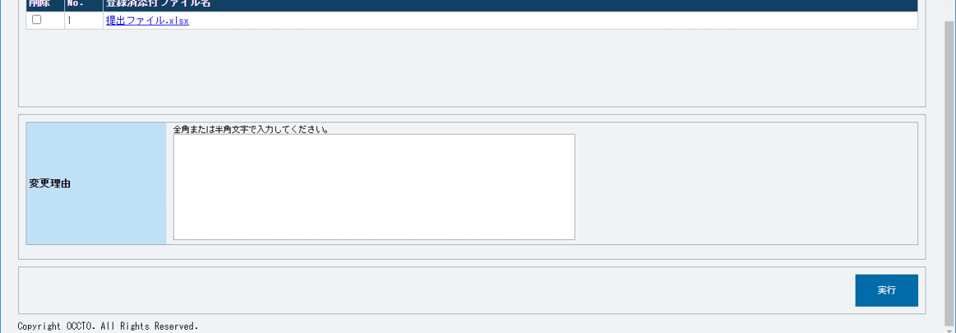
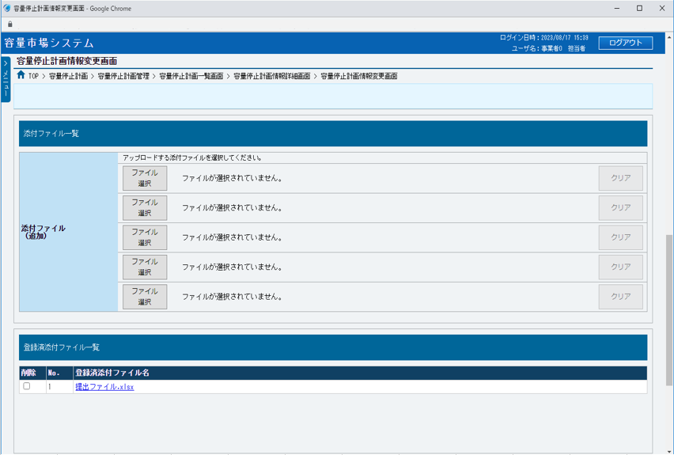
 |  | ⑰ | 広域受付番号 | 必須 | 40 | 手入力 | 変更対象の広域受付番号が表示されます。 変更する場合、変更後の広域受付番号を入力してください。

 |  | ⑱ | 出力可能容量[kW] | 必須 | 8 | 手入力 | 変更対象の出力可能容量[kW]が表示されます。 変更する場合、変更後の出力可能容量[kW]を入力してください。

 |  | ⑲ | 容量停止計画登録状況 | － | － | 表示 | 変更対象の容量停止計画情報の容量停止計画登録状況が表示されます。

 |  | ⑳ | 登録日時 | － | － | 表示 | 変更対象の容量停止計画情報の登録日時が表示されます。

 |  | 添付ファイル一覧
㉑
㉒
㉓
 |  | ㉑ | ファイル選択 | － | － | ボタン押下 | 添付ファイルを追加する場合、クリックしてください。

 |  | ㉒ | 選択ファイル名 | － | － | 表示 | 選択したファイル名が表示されます。

 |  | ㉓ | クリア | － | － | ボタン押下 | 追加した添付ファイルの選択を取消する場合、クリックしてください。

 |  | 登録済添付ファイル一覧

 |  | ㉔ | 削除 | － | － | チェック ボックス | 登録済添付ファイルを削除する場合、チェックを入れてください。

 |  | ㉕ | No. | － | － | 表示 | 登録済添付ファイルの通し番号が表示されます。
㉔
㉕
㉖
 |  | ㉖ | 添付ファイル名 | － | － | リンク | 登録済添付ファイル名が表示されます。 登録済添付ファイルを確認する場合、クリックし、ダウンロードしてください。

 |  | 変更理由

 |  | ㉗ | 変更理由 | 任意 | 400 | 手入力 | 変更理由を入力してください。

 |  | ボタン

㉗
 |  | ㉘ | 実行 | － | － | ボタン押下 | 容量停止計画情報の変更をする場合、クリックしてください。

㉘

